Tage_PM_pro_WP
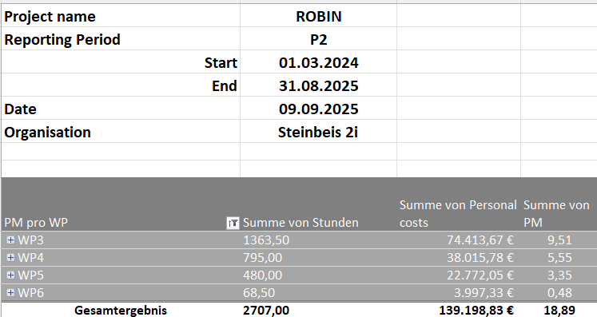
Project name | ROBIN
Reporting Period | P2
Start | 2024-03-01
End | 2025-08-31
Date | 2025-10-27
Organisation | S2i

PM pro WP | Summe von Stunden | Summe von Personal costs | Summe von PM | Summe von Tagen
WP3 | 1363.50 | 75,445.28 € | 9.54 | 171.00
WP4 | 795.00 | 37,500.17 € | 5.61 | 100.50
WP5 | 480.00 | 22,064.20 € | 3.35 | 60.00
WP6 | 132.50 | 11,780.82 € | 0.95 | 17.00
Gesamtergebnis ohne ExCo | 2771.00 | 146,790.46 € | 19.45 | 348.50

ExCo 2024 | in TKS gibt es nicht

H2020 | nicht relevant | Fehlt die 64 Stunden von Hr. Loeffler

PK-Berechnung
P1: 01.03.2024-31.08.2025 S2i | Vollzeit | Teilzeit | Anzahl der Monate | Max.Tage | Max. Tage auf-abrunden | Projektst. WP3 | Projektst. WP4 | Projektst. WP5 | Projektst. WP6 | Tagesäquiv. Ab und-Aufrund. WP3 | Tagesäquiv. Ab und-Aufrund. WP4 | Tagesäquiv. Ab und-Aufrund. WP5 | Tagesäquiv. Ab und-Aufrund. WP6 | Tagessatz=AGBrutto/Max T. | PK=Tagesäquiv. *Tagessatz | TOTAL PK - WP3 | TOTAL PK - WP4 | TOTAL PK - WP5 | TOTAL PK - WP6 | TOTAL PK | Differenz HEU:H2020 | HEU Tagessatz als St.satz | Std.Satz von 2024 inkl. indiv. SVg. | Differenz
Berlin, Mercedes |  | 0.75 | 18 | 241.88 | 242 |  | 80 |  |  | 0.00 | 10.00 | 0.00 | 0.00 | 410.29 € | 4,102.93 € | 0.00 € | 4,102.93 € | 0.00 € | 0.00 € | 4,102.93 € | -382.00 € | 51.29 € | 56.061665 | -4.775012
Campos, Alejandra | 1 |  | 14 | 250.83 | 251 | 80 | 50 |  |  | 10.00 | 6.50 | 0.00 | 0.00 | 440.57 € | 7,269.35 € | 4,405.67 € | 2,863.68 € | 0.00 € | 0.00 € | 7,269.35 € | -397.13 € | 55.07 € | 58.972974 | -3.902112
Chiran, Daniela |  | 0.75 | 18 | 241.88 | 242.00 | 169.5 | 50 | 65 |  | 21.00 | 6.50 | 8.00 | 0.00 | 438.12 € | 15,553.38 € | 9,200.59 € | 2,847.80 € | 3,504.99 € | 0.00 € | 15,553.38 € | 1,055.92 € | 54.77 € | 44.327878 | 10.437540
Cosic, Miljana | 1 |  | 18 | 298.50 | 298.5 | 148 |  | 75 |  | 18.50 | 0.00 | 9.50 | 0.00 | 437.25 € | 12,243.01 € | 8,089.13 € | 0.00 € | 4,153.88 € | 0.00 € | 12,243.01 € | -705.35 € | 54.66 € | 58.064392 | -3.408107
Gohla, Robert | 1 |  | 18 | 322.50 | 322.5 | 155 | 50 |  |  | 19.50 | 6.50 | 0.00 | 0.00 | 686.59 € | 17,851.39 € | 13,388.54 € | 4,462.85 € | 0.00 € | 0.00 € | 17,851.39 € | -238.41 € | 85.82 € | 88.242917 | -2.418940
Heni, Angela |  | 0.625 | 2 | 22.40 | 22.5 |  |  |  | 42 | 0.00 | 0.00 | 0.00 | 5.50 | 478.51 € | 2,631.80 € | 0.00 € | 0.00 € | 0.00 € | 2,631.80 € | 2,631.80 € | -73.69 € | 59.81 € | 64.416245 | -4.602689
Loeffler, Jonathan | 1 |  | 18 | 322.50 | 322.5 | 50 |  |  | 64 | 6.50 | 0.00 | 0.00 | 8.00 | 976.64 € | 14,161.30 € | 6,348.17 € | 0.00 € | 0.00 € | 7,813.13 € | 14,161.30 € | 8,242.74 € | 122.08 € | 118.371323 | 3.708871
Roth, Clémentine |  | 0,70 & 0,80 | 18 | 238.29 | 238.5 | 354 | 175 | 140 | 26.5 | 44.50 | 22.00 | 17.50 | 3.50 | 381.68 € | 33,397.16 € | 16,984.84 € | 8,397.00 € | 6,679.43 € | 1,335.89 € | 33,397.16 € | -507.73 € | 47.71 € | 48.748945 | -1.038720
Sarenkapa, Tea |  | 0.75 | 7 | 94.06 | 94 | 107 | 220 | 100 |  | 13.50 | 27.50 | 12.50 | 0.00 | 256.22 € | 13,707.99 € | 3,459.03 € | 7,046.16 € | 3,202.80 € | 0.00 € | 13,707.99 € | -7.97 € | 32.03 € | 32.121688 | -0.093669
Schlichenmaier, Nadja | 1 |  | 13 | 232.92 | 233 | 300 | 170 | 100 |  | 37.50 | 21.50 | 12.50 | 0.00 | 361.85 € | 25,872.16 € | 13,569.31 € | 7,779.74 € | 4,523.10 € | 0.00 € | 25,872.16 € | 605.26 € | 45.23 € | 44.327878 | 0.903162
TOTAL |  |  |  |  |  | 1363.5 | 795 | 480 | 132.5 | 171 | 100.5 | 60 | 17 | Cost Statement: | 146,790.46 € | 75,445.28 € | 37,500.17 € | 22,064.20 € | 11,780.82 € | 146,790.46 € | 7,591.63 €

10% Überprüfung | IST | SOLL | DIFF | %
IO | 20,896.03 € | 14679.046389 | -6,216.98 € | 14.24%

Double ceiling | hier geht es nicht um ein ganzes Kalenderjahr, deswegen kein HC/DC!

Bemerkungen:

 |  |  |  |  |  |  |  |  |  |  |  |  |  |  | Wenn LJ mehr schreiben soll
 |  |  |  |  |  |  |  |  |  |  |  |  |  |  | 7500
Berechnungen | 2024 | 2025 |  | Hat jmd. den Vertrag, der nicht ab 01. anfängt, kannst Du es bitte prüfen? |  |  |  |  |  |  |  |  |  |  | 7.68
Berlin, Mercedes | 10 x 75 | 8 x 75 |  |  |  |  |  |  |  |  |  |  |  |  | 61.44
Campos, Alejandra | 6 x 100 | 8 x 100
Chiran, Daniela | 10 x 75 | 8 x 75 |  |  |  |  |  |  |  |  |  |  |  |  | Aufrunden:
Cosic, Miljana | 10 x 100 | 8 x 100 |  | MS ab 21.07.2025; wir bekommen weitere KK-Erstattungen für den MS; Gehalt 2025 berücksichtigt die bisher entstandenen Kosten inkl. KK-Erstattung |  |  |  |  |  |  |  |  |  |  | LJ schreibt mehr auf
Gohla, Robert | 10 x 100 | 8 x 100
Heni, Angela | 2 x 62,5 | 0 |  |  |  |  |  |  |  |  |  |  |  |  | Kosten:
Loeffler, Jonathan | 10 x 100 | 8 x 100
Roth, Clémentine | 10 x 70 | 1 x 70; 7 x 80
Sarenkapa, Tea | 7 x 75 | 0 | in 2025 bis Ende August in der SIG
Schlichenmaier, Nadja | 10 x 100 | 3 x 100

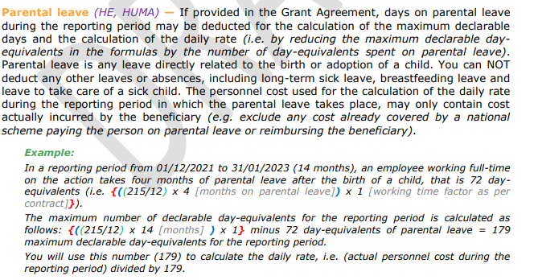

M. Cosic (s. Stundenzettel): sie ist seit 21.07.2025 im Mutterschutz
23.888888889 | day-equivalents of parental leave | oder | 23.888888889
298.5 | maximum declarable day-equivalents for the reporting period

Stundenzettel
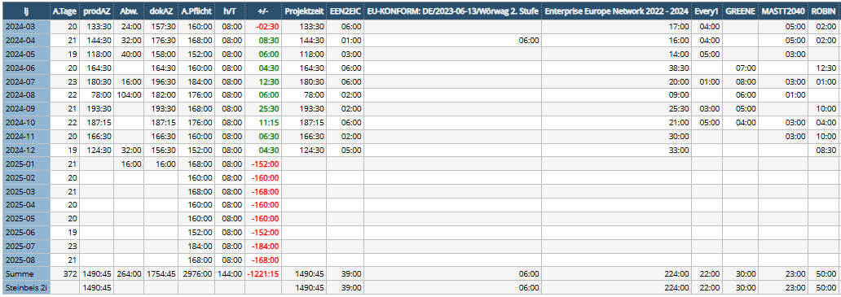
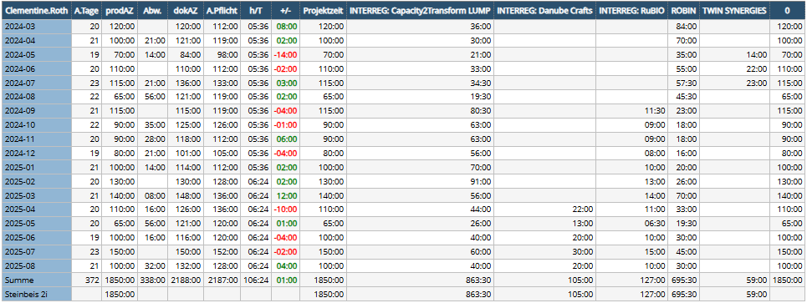
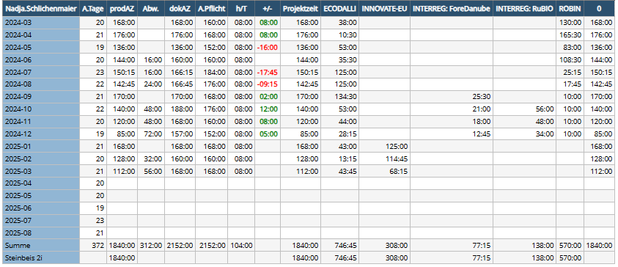
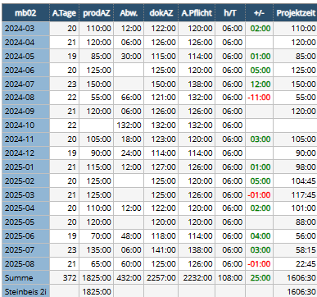

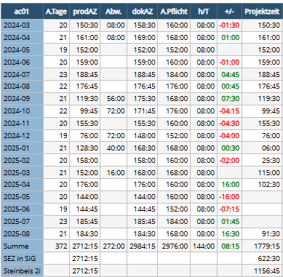

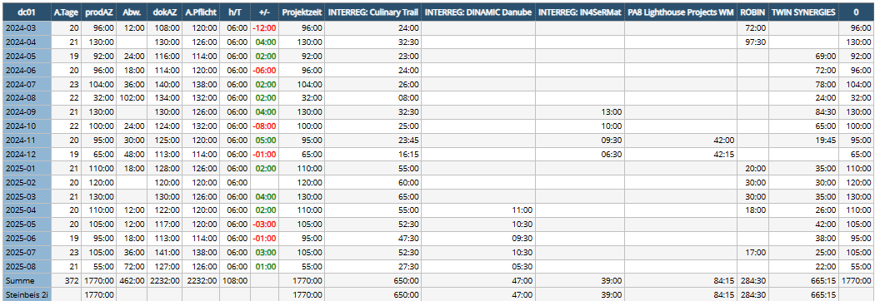

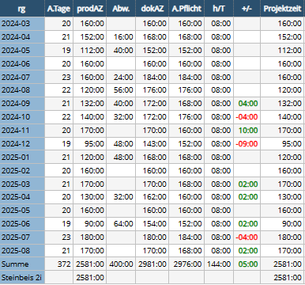

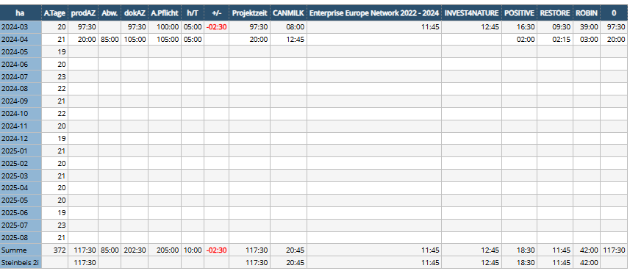

Er soll noch 64h = 8 Tage in 2025 aufschreiben

